Anweisungen Auftragsumwandlungs
Anleitung zum Ausfüllen des Auftragsumwandlungs-Antragsformulars:

Ihre Bestellbestätigungs-E-Mail von Illumina kann verwendet werden, um bestimmte Felder im Bestellumwandlungsformular auszufüllen (siehe Screenshots unten)

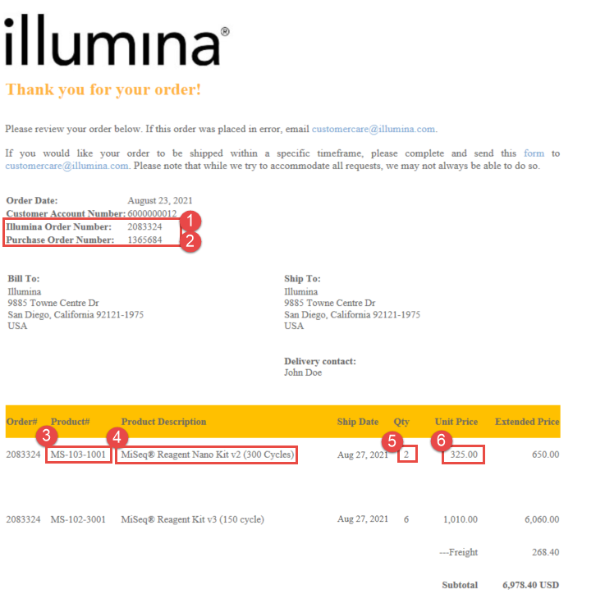

1
2

3
4
5
6

